상품제안서
샤오미 대용량 초고속 노트북 충전 보조배터리 25000mAh 212W | 상품코드: S43832

 |  |  |  |  |  |  | 02-713-8555 | www.synergygift.co.kr
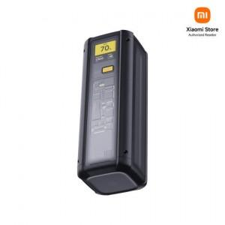

【상세/제작정보】

【인쇄/포장옵션】 | 레이저 / 포장지포장

【공급단가】 | 수량 | 5~ | 30~ | 50~ | 100~ | 300~
*VAT별도 | 단가 | 138,320원 | 133,860원 | 131,620원 | 128,330원 | 126,100원

【상품 URL】 | https://www.synergygift.co.kr:443/src/goods_detail.php?gdno=43832

